关系图
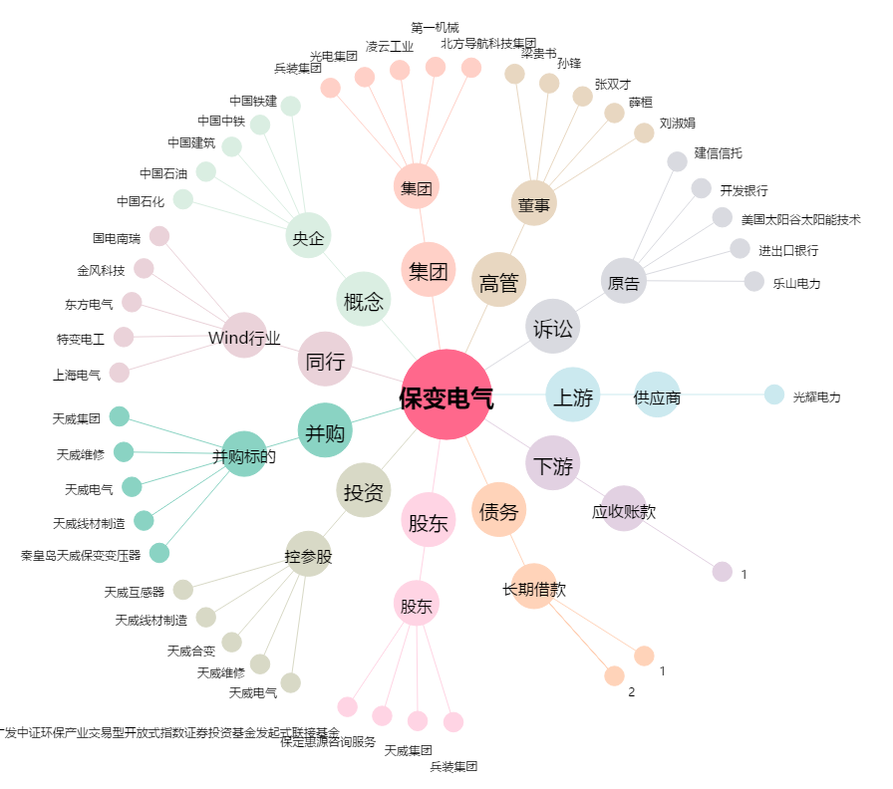
保变电气[600550.SH] - 关系概览图

